Índice
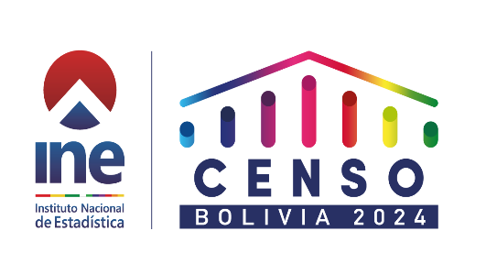

CENSO DE POBLACIÓN Y VIVIENDA 2024
AUTOIDENTIFICACIÓN
CUADRO | DETALLE
1 | BOLIVIA: POBLACIÓN POR AUTOIDENTIFICACIÓN CON ALGUNA NACIÓN PUEBLO INDÍGENA ORIGINARIO CAMPESINO Y AFROBOLIVIANO, SEGÚN DEPARTAMENTO, PROVINCIA, MUNICIPIO O TERRITORIO INDÍGENA ORIGINARIO CAMPESINO (TIOC) Y ÁREA, CENSO 2024 (En número y porcentaje)
2 | BOLIVIA: POBLACIÓN POR NACIÓN PUEBLO INDÍGENA ORIGINARIO CAMPESINO Y AFROBOLIVIANO CON EL QUE SE AUTOIDENTIFICA, SEGÚN DEPARTAMENTO, PROVINCIA, MUNICIPIO O TERRITORIO INDÍGENA ORIGINARIO CAMPESINO (TIOC) Y SEXO, CENSO 2024 (En número)
3 | BOLIVIA: POBLACIÓN POR NACIÓN PUEBLO INDÍGENA ORIGINARIO CAMPESINO Y AFROBOLIVIANO CON EL QUE SE AUTOIDENTIFICA, SEGÚN DEPARTAMENTO, PROVINCIA, MUNICIPIO O TERRITORIO INDÍGENA ORIGINARIO CAMPESINO (TIOC) Y ÁREA, CENSO 2024 (En número)
4 | BOLIVIA: POBLACIÓN POR NACIÓN PUEBLO INDÍGENA ORIGINARIO CAMPESINO Y AFROBOLIVIANO CON EL QUE SE AUTOIDENTIFICA, SEGÚN DEPARTAMENTO, PROVINCIA, MUNICIPIO O TERRITORIO INDÍGENA ORIGINARIO CAMPESINO (TIOC) Y GRUPO DE EDAD, CENSO 2024 (En número)
5 | BOLIVIA: POBLACIÓN POR DECLARACIÓN DE AUTOIDENTIFICACIÓN CON ALGUNA NACIÓN PUEBLO INDÍGENA ORIGINARIO CAMPESINO Y AFROBOLIVIANO, SEGÚN DEPARTAMENTO, PROVINCIA, MUNICIPIO O TERRITORIO INDÍGENA ORIGINARIO CAMPESINO (TIOC) Y ÁREA, CENSO 2024 (En número)
GLOSARIO | GLOSARIO DE ESTADÍSTICAS E INDICADORES
FICHA TÉCNICA | FICHA TÉCNICA DE ESTADÍSTICAS E INDICADORES

